商品信息
COCO Living Space｜ins复古胡桃木桌面木质纳盒
来源：COCO_Living_Space_Shopee全量审计_持续更新.xlsx｜工作表：高销量商品｜Excel第56行｜商品ID：40260551062

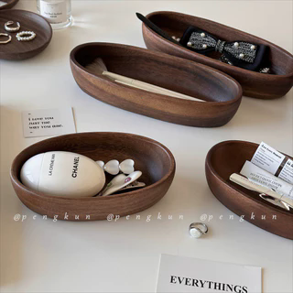
字段 | 内容 | 商品主图
序号 | 47
商品主图 | 见右侧嵌入主图
商品ID | 40260551062
商品中文名称 | ins复古胡桃木桌面木质纳盒
商品标题 | Ins Retro Desktop Wooden Storage Box Solid Wood Jewelry Cosmetic Storage Tray Entrance Sundries Organizing Storage Tray Ornaments
Shopee链接 | https://shopee.com.my/Ins-Retro-Desktop-Wooden-Storage-Box-Solid-Wood-Jewelry-Cosmetic-Storage-Tray-Entrance-Sundries-Organizing-Storage-Tray-Ornaments-i.115498741.40260551062
近月销量显示 | 6 Sold/Month
近月销量下限 | 6
列表价格显示 | RM23.84
列表最低价(MYR) | 23.84
列表评分 | 4.9
累计总销量显示 | 1k+ Sold
累计总销量下限 | 1,000
是否精确 | FALSE
详情价格显示 | RM23.84
详情价(MYR) | 23.84
详情评分 | 4.9
评论覆盖 | 51
好评主题 | 51
差评/风险主题 | 51
图片来源URL | https://down-my.img.susercontent.com/file/sg-11134201-7rdym-mcj1hrfijwic69@resize_w320_nl.webp
1688链接 | https://detail.1688.com/offer/1039075514897.html?share_token=W30t7kC5lqXVBaGgOikFE5ROJ1DQCN76QZ9s0+XbG4muJZfxzWl9Dg%3D%3D&__share_id=272a9609-c804-4a67-a9eb-713baba5a14a&rpg-cnt=share.offerDetail&offerId=1039075514897&__zhi_token=d6YiKfi64U6ac&spm=a262eq.8992535%2F20260804.5103953.0&forcePC=1785855035024
颜色/规格 | 特小号/小号/中号/大号
长宽高 | 特小号 15cm/8.5cm/4.5cm 小号 22cm/8.5cm/4.5cm 中号 25cm/8.5cm/4.5cm 大号 30cm/8.5cm/4.5cm
重量(g)
单个成本 | 特小号船盘 ¥13 小号船盘 ¥15 中号船盘 ¥18 大号船盘 ¥24
单个运费 | 5.00
国内段总价 | 特小号船盘 ¥18 小号船盘 ¥20 中号船盘 ¥23 大号船盘 ¥29
国际头程
总成本估算
利润估算
预计毛利率估算
3个成本
3个运费
国内段总价2
国际头程2
总成本估算2
利润估算2
预计毛利率估算2
5个成本
5个运费
国内段总价3
国际头程3
总成本估算3
利润估算3
预计毛利率估算3
8个成本
8个运费
国内段总价4
国际头程4
总成本估算4
利润估算4
预计毛利率估算4

